Hoja1
CONSULTORIO DENTAL DR. ABDUL SANCHEZ LATIFF
ODONTOLOGIA GENERAL Y ESPECIALIZADA
Hospital Colon 4 Altos Piso 5 Consultorio 509

1. IDENTIFICACION

NOMBRE:__________________________________ |  |  |  | OCUPACION:_______________________________
CEDULA:__________________________________ |  |  |  | S.S.______________________________________
DIRECCION:__________________________________________________________________________ |  |  |  |  |  |  |  | Registro de Paciente
FECHA DE NACIMIENTO:_____________________ |  |  |  | TELEFONO:_______________________________
LUGAR DE TRABAJO:________________________ |  |  |  | E-MAIL:__________________________________

2. ANAMNESIS

 |  | SI/NO | NO SABE |  |  | SI/NO | NO SABE
TRATAMIENTO MEDICO |  |  |  |  | DIABETES
ALERGIAS |  |  |  |  | HIPERTENSION
ASMA |  |  |  |  | EMBARAZO

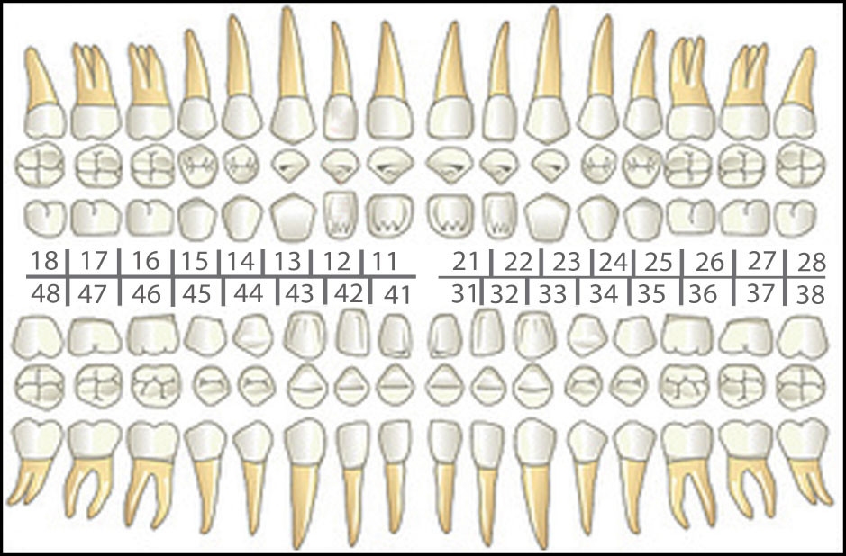

 |  |  |  |  |  |  |  |  | Registro de Expediente

CONSULTORIO DENTAL DR. ABDUL SANCHEZ LATIFF
ODONTOLOGIA GENERAL Y ESPECIALIZADA
Hospital Colon 4 Altos Piso 5 Consultorio 509

PLAN DE TRATAMIENTO: ________________________________________________
__________________________________________________________________________________________
__________________________________________________________________________________________
__________________________________________________________________________________________
__________________________________________________________________________________________
__________________________________________________________________________________________
__________________________________________________________________________________________
__________________________________________________________________________________________
__________________________________________________________________________________________
__________________________________________________________________________________________

CONTROL DE CUENTA
# RECIBO | FECHA | TRATAMIENTO |  |  | COSTO | ABONO | SALDO

 |  |  |  |  |  |  |  |  | Registro de Caja

